Presentacion Emperador
MERCADO TOTAL
Total 2023 | Total 2024 | Total 2025 | YTD 2026 |  | Jan-May 25 vs 26´
439,158 | 405,359 | 600,641 | 241,861 |  | -10%

MARCAS CHINAS
Total 2023 | Total 2024 | Total 2025 | YTD 2026 |  | Jan-May 25 vs 26´
2,243 | 3,766 | 13,921 | 22,579 |  | 529%

Evolucion Market Share marcas chinas
Jan-25 | Feb-25 | Mar-25 | Apr-25 | May-25 | Jun-25 | Jul-25 | Aug-25 | Sep-25 | Oct-25 | Nov-25 | Dec-25 | TOTAL 2025 | Jan-26 | Feb-26 | Mar-26 | Apr-26 | May-26 | YTD 2026
1.0% | 1.2% | 1.3% | 1.7% | 1.5% | 1.5% | 1.8% | 2.4% | 2.7% | 4.4% | 5.6% | 6.2% | 2.3% | 7.0% | 8.2% | 9.7% | 11.3% | 11.5% | 9.3%

SEGMENTOS
 | Total 2023 | Total 2024 | Total 2025 | YTD 2026 |  | Jan-May 25 vs 26´
SUV | 81,637 | 114,759 | 214,592 | 102,148 |  | 9.1%
Light Trucks | 150,179 | 129,418 | 169,288 | 66,157 |  | -13.8%
Small passanger | 164,931 | 124,932 | 175,084 | 57,395 |  | -27.8%
Trucks | 11,877 | 12,660 | 17,993 | 7,342 |  | -11.6%
Medium Passanger | 26,921 | 20,615 | 16,460 | 5,709 |  | -29.1%
Buses | 2,285 | 2,032 | 3,019 | 1,718 |  | 39.4%
MPV | 866 | 545 | 3,231 | 1,046 |  | 1.8%
Premium | 408 | 278 | 735 | 408 |  | 87.2%
Other | 5 | 14 | 56 | 18 |  | -51.4%
Large Passanger | 49 | 106 | 183 | 12 |  | -89.3%

COMBUSTIBLES
 | Total 2023 | Total 2024 | Total 2025 | YTD 2026 |  | Jan-May 25 vs 26´
Nafta | 287,609 | 271,707 | 423,233 | 146,968 |  | -23.6%
Diesel | 141,866 | 119,307 | 150,536 | 60,154 |  | -12.3%
Electrificados | 9,558 | 14,177 | 26,653 | 34,603 |  | 333.7%

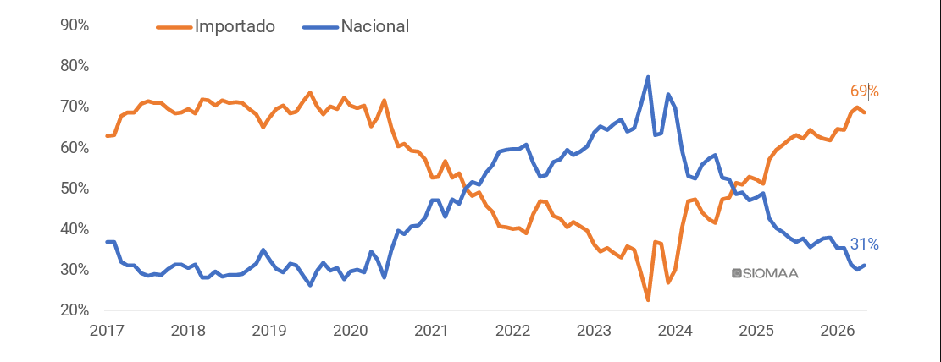

Country of origin
 | Total 2025 | YTD 2026 |  | Jan-May 25 vs 26´
Brasil | 294,196 | 106,138 |  | -17%
Argentina | 234,423 | 76,711 |  | -33%
China | 25,408 | 30,576 |  | 246%
Others | 46,608 | 28,433 |  | 68%

TOP 10 Brands
2025 | YTD 2026
TOYOTA | VOLKSWAGEN
VOLKSWAGEN | TOYOTA
FIAT | FIAT
RENAULT | FORD
PEUGEOT | CHEVROLET
FORD | RENAULT
CHEVROLET | PEUGEOT
CITROEN | CITROEN
JEEP | MERCEDES BENZ
MERCEDES BENZ | BYD

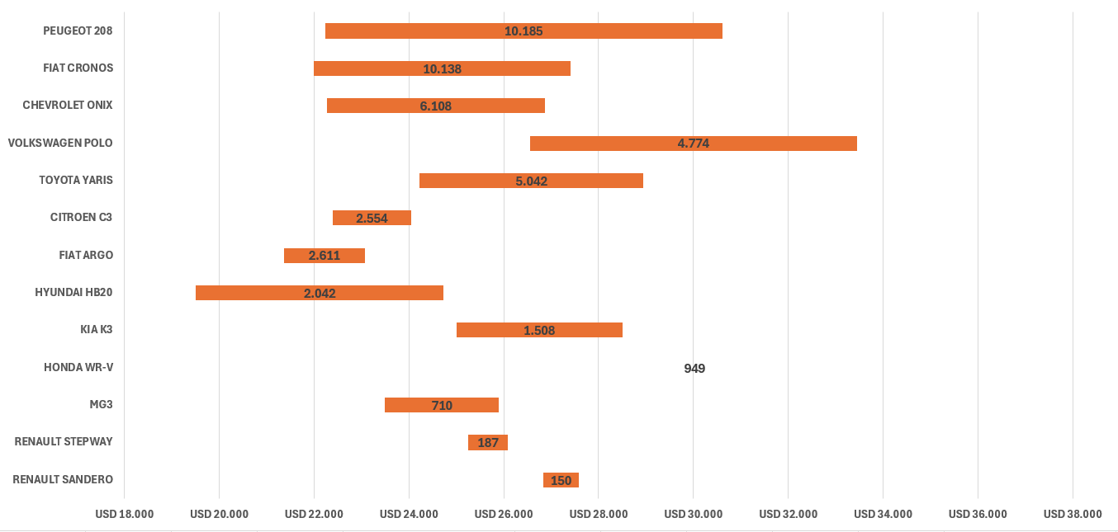
SEGMENTO X3/X3PRO |  |  | X3: 22,000 USD |  | X3 PRO: 26,000 USD
 |  |  |  |  |  |  |  |  |  |  |  | ejemplo
MODELO | Precio Min. USD | Precio Max. USD | Rango | Pat. 2025 | Precio Min. | Precio Max. | Pat. YTD 2026 |  | 1415
VOLKSWAGEN TERA | 25,975 | 33,037 | 7,062 | 4.779 Unidades | $ 36,755,250 | $ 46,747,750 | 7,065
CHEVROLET TRACKER | 27,675 | 34,671 | 6,996 | 17.654 Unidades | $ 39,159,900 | $ 49,058,900 | 6,451
PEUGEOT 2008 | 32,099 | 37,823 | 5,724 | 15.347 Unidades | $ 45,420,000 | $ 53,520,000 | 5,177
VOLKSWAGEN NIVUS | 30,781 | 38,183 | 7,402 | 10.855 Unidades | $ 43,554,600 | $ 54,029,100 | 3,174
RENAULT KARDIAN | 26,367 | 33,717 | 7,350 | 11.345 Unidades | $ 37,310,000 | $ 47,710,000 | 3,551
VOLKSWAGEN T-CROSS | 35,877 | 46,170 | 10,292 | 9.832 Unidades | $ 50,766,550 | $ 65,330,350 | 2,888
NISSAN KICKS | 25,795 | 32,862 | 7,067 | 5.519 Unidades | $ 36,500,000 | $ 46,500,000 | 2,410
JEEP RENEGADE | 32,749 | 40,530 | 7,781 | 9.753 Unidades | $ 46,340,000 | $ 57,350,000 | 2,385
CITROEN BASALT | 23,032 | 27,541 | 4,509 | 6.544 Unidades | $ 32,590,000 | $ 38,970,000 | 2,382
CITROEN AIRCROSS | 26,481 | 30,869 | 4,389 | 7.378 Unidades | $ 37,470,000 | $ 43,680,000 | 2,048
FIAT PULSE | 26,452 | 31,717 | 5,265 | 6.073 Unidades | $ 37,430,000 | $ 44,880,000 | 2,040
RENAULT DUSTER | 29,993 | 34,459 | 4,466 | 4.430 Unidades | $ 42,440,000 | $ 48,760,000 | 1,210
HONDA HR-V | 32,431 | 36,212 | 3,781 | 2.358 Unidades | $ 45,890,000 | $ 51,240,000 | 1,322
 |  |  |  | 111.867 Unidades |  |  | 42,103

MODELO | Precio Min. USD | Precio Max. USD | Rango | Pat. 2025 | Precio Min. | Precio Max. | Pat. YTD 2026
MG ZS | 27,500 | 29,900 | 2,400 | 142 Unidades | $ 27,500 | $ 29,900 | 843
BAIC X35 | 28,200 | 28,200 | 10 | 449 Unidades | $ 28,200 | $ 28,200 | 153
CHERY TIGGO 2 PRO | 23,000 | 25,500 | 2,500 | 18 Unidades | $ 23,000 | $ 25,500 | 136
JAC JS2 | 20,900 | 22,900 | 2,000 | 53 Unidades | $ 20,900 | $ 22,900 | 75
 |  |  |  | 662 Unidades |  |  | 1,207

MODELO | Precio Min. USD | Precio Max. USD | Rango | Pat. 2025 | Precio Min. | Precio Max. | Pat. YTD 2026
PEUGEOT 208 | 22,233 | 30,608 | 8,375 | 29.093 Unidades | $ 31,460,000 | $ 43,310,000 | 10,185
FIAT CRONOS | 21,993 | 27,413 | 5,420 | 29.908 Unidades | $ 31,120,000 | $ 38,790,000 | 10,138
CHEVROLET ONIX | 22,266 | 26,874 | 4,608 | 13.707 Unidades | $ 31,505,900 | $ 38,026,900 | 6,108
VOLKSWAGEN POLO | 26,549 | 33,457 | 6,908 | 21.326 Unidades | $ 37,567,500 | $ 47,341,650 | 4,774
TOYOTA YARIS | 24,229 | 28,944 | 4,715 | 30.152 Unidades | $ 34,284,000 | $ 40,956,000 | 5,042
CITROEN C3 | 22,389 | 24,049 | 1,661 | 5.458 Unidades | $ 31,680,000 | $ 34,030,000 | 2,554
FIAT ARGO | 21,364 | 23,074 | 1,710 | 4.211 Unidades | $ 30,230,000 | $ 32,650,000 | 2,611
HYUNDAI HB20 | 19,505 | 24,735 | 5,230 | 3.311 Unidades | $ 27,600,000 | $ 35,000,000 | 2,042
KIA K3 | 25,000 | 28,500 | 3,500 | 2.011 Unidades | $ 25,000 | $ 28,500 | 1,508
HONDA WR-V | 30,028 | 30,028 | 0 | 1 Unidades | $ 42,490,000 | $ 42,490,000 | 949
MG3 | 23,500 | 25,900 | 2,400 | 132 Unidades | $ 23,500 | $ 25,900 | 710
RENAULT STEPWAY | 25,258 | 26,078 | 820 | 3.048 Unidades | $ 35,740,000 | $ 36,900,000 | 187
RENAULT SANDERO | 26,841 | 27,576 | 735 | 2.571 Unidades | $ 37,980,000 | $ 39,020,000 | 150
 |  |  |  | 144.929 Unidades |  |  | 46,958

SEGMENTO X7PRO / X7 PHEV |  |  | X7 PHEV: 35,000 USD |  |  | X7 PRO: 38,000 USD

MODELO | Precio Min. USD | Precio Max. USD | Rango | Pat. 2025 | Precio Min. | Precio Max. | Pat YTD 2026 |  | 1415
FORD TERITORY | USD 34,000 | USD 39,599 | USD 5,599 | 14.067 Unidades | $ 48,110,210 | $ 56,032,510 | 8,973
TOYOTA COROLLA CROSS | USD 36,691 | USD 45,288 | USD 8,597 | 18.152 Unidades | $ 51,918,000 | $ 64,083,000 | 4,815
VOLKSWAGEN TAOS | USD 40,644 | USD 46,869 | USD 6,224 | 16.525 Unidades | $ 57,511,950 | $ 66,319,150 | 4,906
JEEP COMPASS | USD 38,800 | USD 51,000 | USD 12,200 | 10.687 Unidades |  |  | 3,308
BAIC BJ30 | USD 35,800 | USD 42,500 | USD 6,700 | 2.246 Unidades |  |  | 3,306
BYD SONG PRO | USD 34,990 | USD 36,990 | USD 2,000 | 326 Unidades |  |  | 2,019
HAVAL H6 | USD 35,500 | USD 44,400 | USD 8,900 | 1.245 Unidades |  |  | 1,244
CHEVROLET CAPTIVA | USD 37,273 | USD 37,273 | USD 500 | 4 Unidades | $ 52,740,900 | $ 52,740,900 | 1,486
BAIC X55 | USD 36,900 | USD 42,500 | USD 5,600 | 1.479 Unidades |  |  | 682
CHANGAN CS55 | USD 32,000 | USD 32,000 | USD 500 | 16 Unidades |  |  | 817
JEEP COMMANDER | USD 47,900 | USD 58,700 | USD 10,800 | 1.470 Unidades |  |  | 458
PEUGEOT 3008 | USD 54,500 | USD 54,500 | USD 500 | 547 Unidades |  |  | 322
JETOUR DASHING | USD 38,500 | USD 38,500 | USD 500 | 216 Unidades |  |  | 182
CHERRY TIGGO 8 | USD 46,600 | USD 46,600 | USD 500 | 21 Unidades |  |  | 58
HYUNDAI TUCSON | USD 48,000 | USD 66,000 | USD 18,000 | 392 Unidades |  |  | 130
JAC JS6 | USD 33,900 | USD 33,900 | USD 500 | 10 Unidades |  |  | 139
GAC EMKOO | USD 33,800 | USD 33,800 | USD 500 | 5 Unidades |  |  | 100
DFSK E5 | USD 34,500 | USD 34,500 | USD 500 | 21 Unidades |  |  | 41
JAC JS8 | USD 38,900 | USD 38,900 | USD 500 | 122 Unidades |  |  | 47
JETOUR X70 | USD 40,500 | USD 40,500 | USD 500 | 145 Unidades |  |  | 71
DFSK GLORY 580 | USD 28,184 | USD 28,184 | USD 500 | 80 Unidades | $ 39,880,000 | $ 39,880,000 | 33

ORDERS |  |  |  |  |  |  |  |  |  |  |  |  |  |  | TARGET
 | 2025 | Jan | Feb | Mar | Apr | May | Jun | Jul | Aug | Sep | Oct | Nov | Dec | 2026
X3 | 45 | 14 | 0 | 0 | 19 | 76 | 0 | 0 | 25 | 31 | 35 | 40 | 40 | 280 | 280
X3 PRO | 45 | 13 | 0 | 0 | 30 | 38 | 0 | 0 | 19 | 20 | 20 | 20 | 20 | 180 | 195
X7 PRO | 24 | 3 | 0 | 0 | 8 | 0 | 0 | 0 | 0 | 0 | 0 | 0 | 0 | 11 | 80
X7 PHEV | 63 | 51 | 0 | 0 | 60 | 225 | 0 | 0 | 80 | 69 | 0 | 0 | 0 | 485 | 360
X7 PRO AWD | 0 | 0 | 0 | 0 | 0 | 0 | 0 | 10 | 5 | 5 | 5 | 5 | 5 | 35 | 0
TOTAL | 177 | 81 | 0 | 0 | 117 | 339 | 0 | 10 | 129 | 125 | 60 | 65 | 65 | 991

Wholesale
 | 2025 | Jan | Feb | Mar | Apr | May | Jun | Jul | Aug | Sep | Oct | Nov | Dec | 2026
X3 | 0 | 0 | 0 | 0 | 0 | 14 | 11 | 18 | 18 | 22 | 28 | 28 | 25 | 164 | 161
X3 PRO | 0 | 0 | 0 | 1 | 1 | 12 | 13 | 15 | 15 | 20 | 20 | 20 | 20 | 137 | 88
X7 PRO | 0 | 0 | 0 | 2 | 0 | 4 | 7 | 4 | 4 | 4 | 4 | 4 | 2 | 35 | 0
X7 PHEV | 0 | 0 | 0 | 0 | 2 | 27 | 27 | 7 | 45 | 58 | 65 | 75 | 70 | 376 | 172
X7 PRO AWD | 0 | 0 | 0 | 0 | 0 | 0 | 0 | 0 | 0 | 0 | 10 | 5 | 5 | 20 | 15
TOTAL | 0 | 0 | 0 | 3 | 3 | 57 | 58 | 44 | 82 | 104 | 127 | 132 | 122 | 732 | 436

Retail
 | 2025 | Jan | Feb | Mar | Apr | May | Jun | Jul | Aug | Sep | Oct | Nov | Dec | 2026
X3 | 0 | 0 | 0 | 0 | 0 | 0 | 10 | 15 | 18 | 20 | 25 | 25 | 8 | 121 | 43
X3 PRO | 0 | 0 | 0 | 0 | 1 | 0 | 10 | 12 | 15 | 15 | 18 | 18 | 8 | 97 | 40
X7 PRO | 0 | 0 | 0 | 0 | 0 | 0 | 4 | 5 | 5 | 4 | 6 | 6 | 5 | 35 | 0
X7 PHEV | 0 | 0 | 0 | 0 | 0 | 0 | 20 | 28 | 38 | 48 | 58 | 68 | 20 | 280 | 96
X7 PRO AWD | 0 | 0 | 0 | 0 | 0 | 0 | 0 | 0 | 0 | 0 | 4 | 6 | 4 | 14 | 6
TOTAL | 0 | 0 | 0 | 0 | 1 | 0 | 44 | 60 | 76 | 87 | 111 | 123 | 45 | 547 | 185

